3_Scatter_Plot
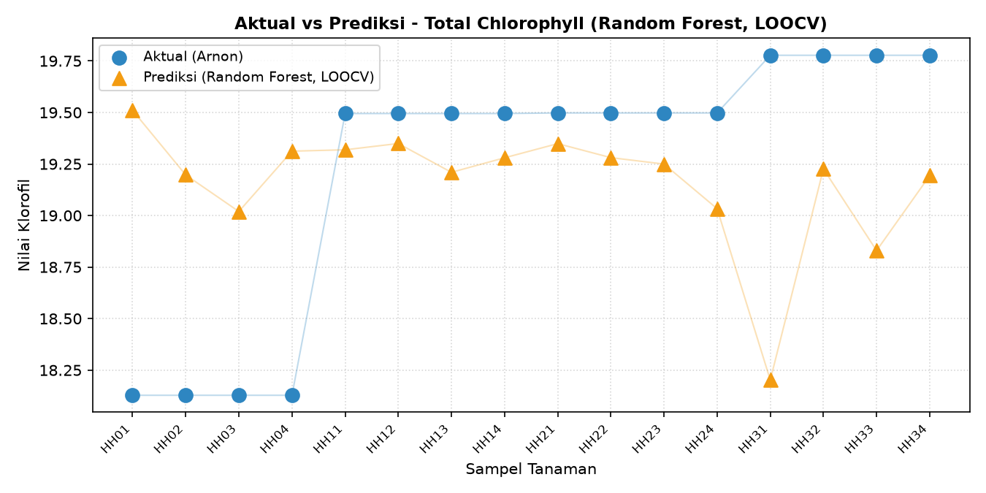
VISUALISASI AKTUAL (ARNON) VS PREDIKSI (RANDOM FOREST, LOOCV)

Klorofil_A
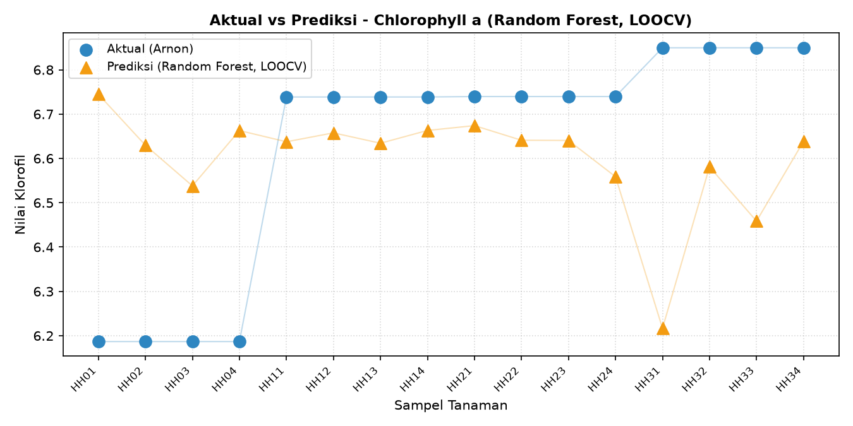

Klorofil_B
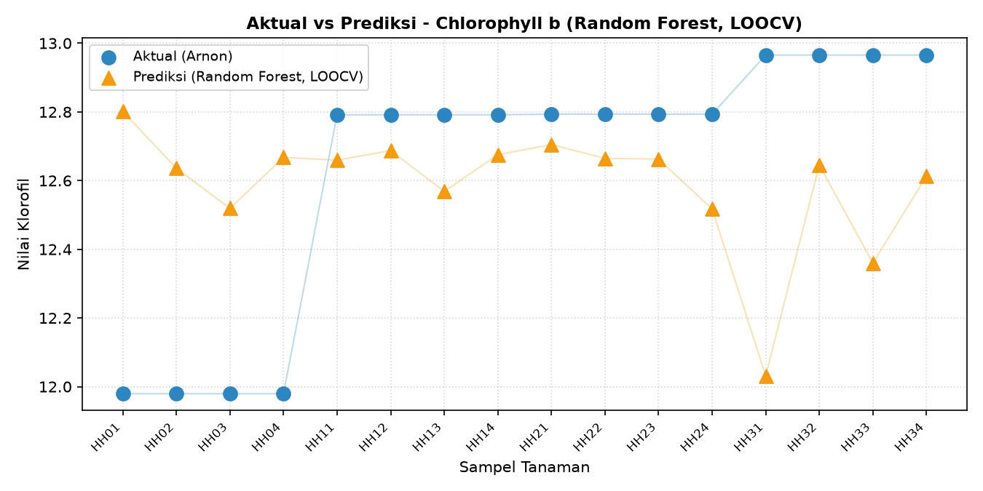

Total_Klorofil

4_Histogram_ExG
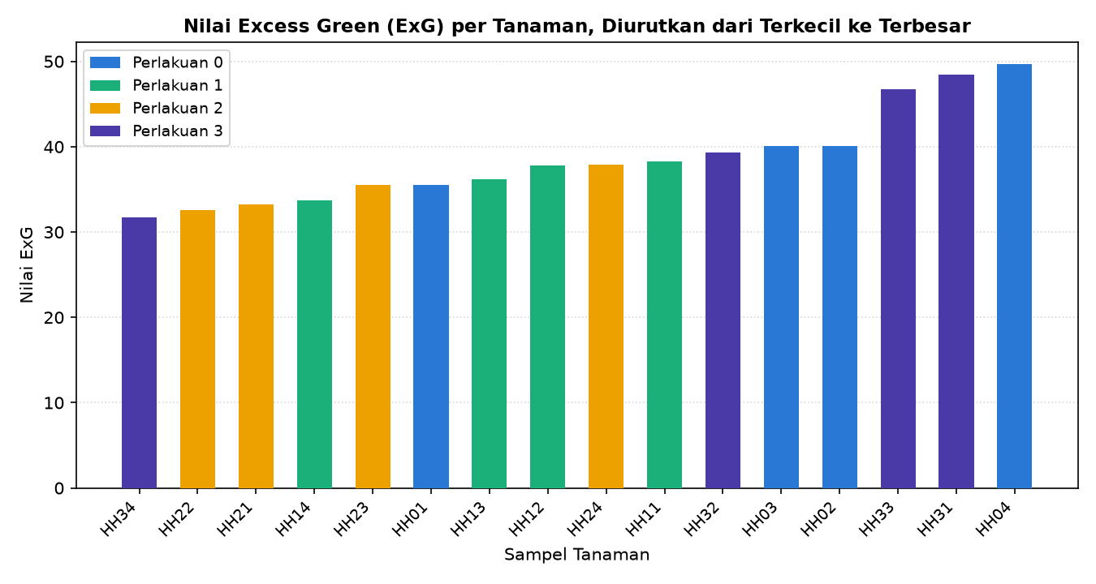
DISTRIBUSI NILAI EXCESS GREEN (ExG) - 16 SAMPEL
Buat lihat sebaran nilai ExG antar sampel, bukan buat bandingin aktual vs prediksi

